关系图
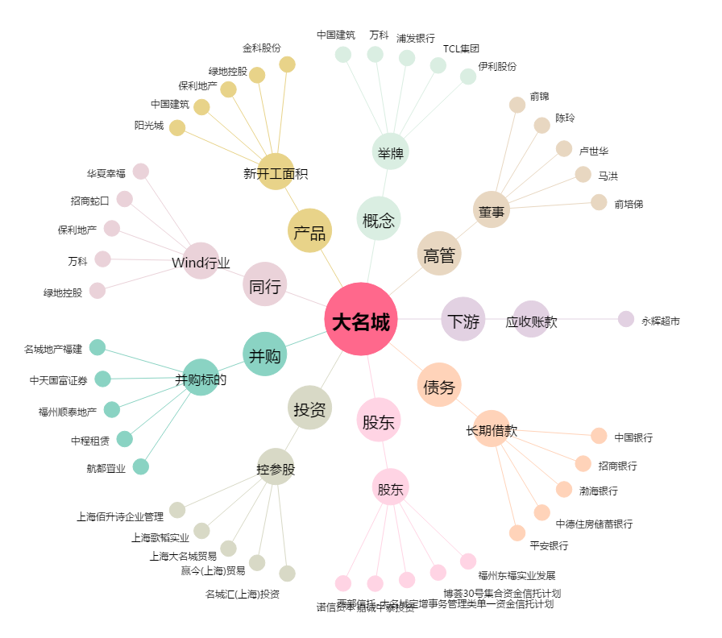
大名城[600094.SH] - 关系概览图

